Planteamiento
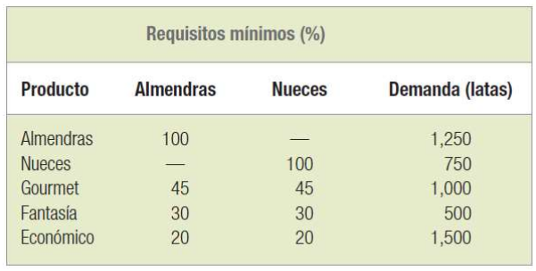
Nutmeg Corporation elabora cinco productos diferentes a base de nueces simples y mezcladas: el paquete de almendras, el paquete de nueces, el paquete gourmet, el paquete fantasía y el paquete económico. Cada producto (individual o en mezcla) se vende en latas de una libra. La empresa compra almendras a razón de $0.85 por libra, nueces a $0.65 por libra y cacahuates a $0.35 por libra. Los cacahuates se emplean para completar todas las mezclas y la compañía tiene una provisión ilimitada de ellos. El suministro de almendras y nueces es limitado. La compañía puede comprar hasta 3,000 libras de almendras y 2,000 libras de nueces. A continuación se presentan los requisitos de recursos y los pronósticos de demanda de los productos. Utilice una hoja de cálculo para resolver este problema.

a: Libras de Almendras
n: Libras de Nueces
c: Libras de Cacahuates

Min Z = 0.85a + 0.65n + 0.35c
s.a.
a <= 3000
n <= 2000
a >= 1250
n >= 750
0.45a + 0.45n + 0.1c >= 1000
0.3a + 0.3n + 0.4c >= 500
0.2a + 0.2n + 0.6c >= 1500
a, n, c >= 0

